Лист1
Размер 2,8*3,55*2,55
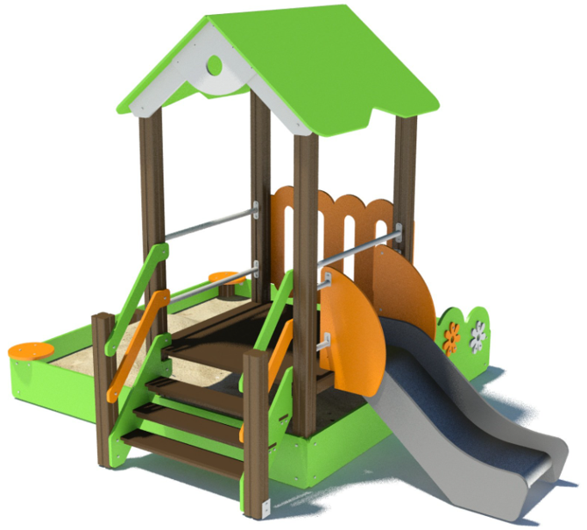 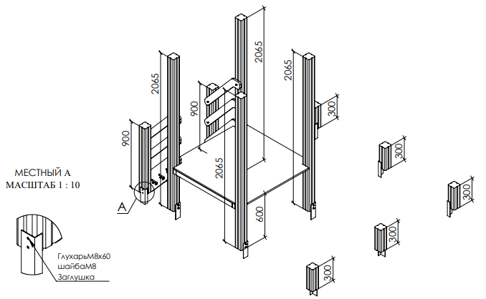 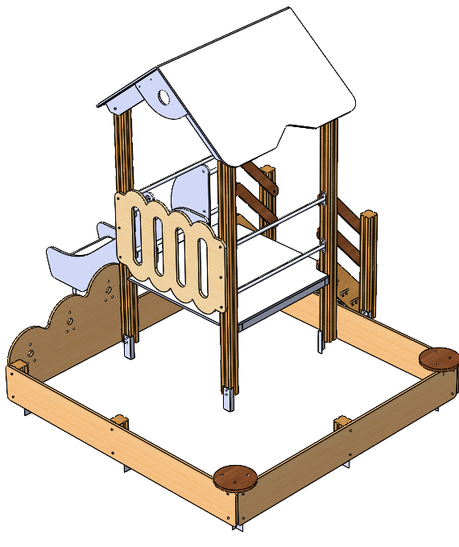 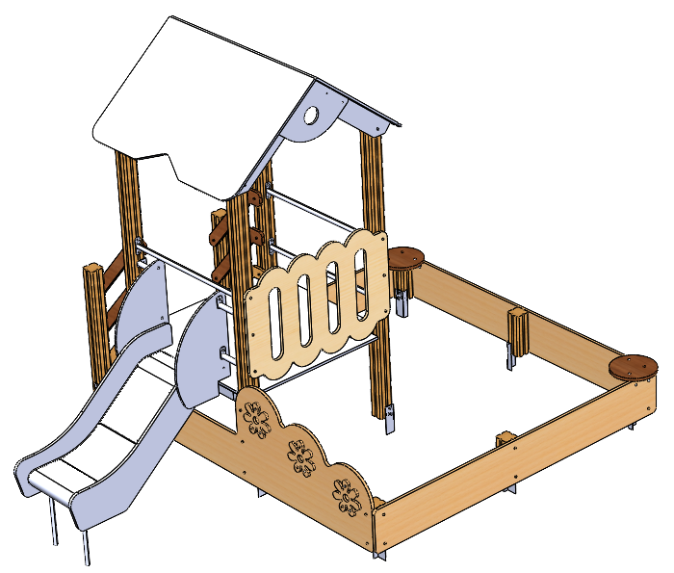

№ п/п | Артикул | Наименование | Кол-во | Изображение | цвет | Длина, м | Ширина, м | Высота, м | Объем, м3 | Объем всего | Метизы крепления на 1 комплектующую | Заглушка м8-10 (крепеж к столбу) (на 1 комплектующую) | всего м8-10 | Заглушка м6 (крепеж фанеры между собой) | всего м6
СТОЛБЫ
1 | 0038ДБ | Столб (брус 100х100) 300 мм | 5 |  | 8014 | 0.15 | 0.1 | 0.1 | 0.002 | 0.008
2 | 0004ДБ | Столб (брус 100х100) 1000 мм | 2 |  | 8014 | 1 | 0.1 | 0.1 | 0.010
3 | 0005ДБ | Столб (брус 100х100) 2000 мм | 4 |  | 8014 | 1.5 | 0.1 | 0.1 | 0.015 | 0.060
4 | 0013МП | Закладная для столба 100х100 | 11 |  | 7047 | 0.7 | 0.1 | 0.05 | 0.003 | 0.038 | Шуруп (глухарь) 8х50 - 4 шт. Шайба м8 увел. - 4шт. | 4 | 44 |  | 0
ПЛОЩАДКИ
5 | 0008СБ | Площадка 1160х1160 (СБ) | 1 |  |  | 1.16 | 1.16 | 1.08
ПАНЕЛИ |  |  |  |  |  |  |  |  |  | 0.000 |  |  | 0 |  | 0
6 | 001249 | Борт длинный песочницы -1.33 2360 x 300 x 21 | 2 |  | 6018 |  |  |  |  | 0.000 | Шуруп (глухарь) 8х80 - 6 шт. Шайба м8 увел. - 6 шт. | 6 | 12 |  | 0
7 | 001250 | Борт с цветами песочницы -1.33 2280 x 710 x 21 | 1 | 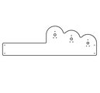 | 6018 |  |  |  |  | 0.000 | Болт мебельный М6х50 - 18 шт. Шайба м8 увел. - 18 шт. Гайка м6 - 18 шт |  | 0 | 18 | 18
8 | 001251 | Борт короткий песочницы -1.33 2280 x 300 x 21 | 1 |  | 6018
9 | 001252 | Панель Заборчик песочницы -1.33 1160 x 752 x 21 | 1 |  | 2008
10 | 001253 | Цветок песочницы -1.33 232 x 227 x 15 | 2 |  | 6018
11 | 001253 | Бревно Изба -1.31 182 x 180 x 15 | 1 |  | 7047
12 | 001254 | Сидушка круг песочницы -1.33 300 x 300 x 21 | 2 |  | 7047
Горка 600
13 | 0002СБ | Горка 600 (с ограждением) (СБ) | 1 |  | 7015 / 2008
КРЫША ДВУХСКАТНАЯ 1160х1160
14 | 000035 | Скат (крыша 1160) 1350 x 900 x 15 | 2 | 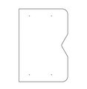 | 6018
15 | 000037 | Накладка фронтона (крыша 1160) 562 x 396 x 15 | 2 | 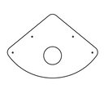 | 7047 |  |  |  |  | 0.000 | Шуруп (глухарь) 8х80 - 4 шт. Шайба м8 увел. - 4 шт. | 4 | 8 |  | 0
16 | 001558 | Фронтон целый (крыша 1160) 1262 x 572 x 21 | 2 | 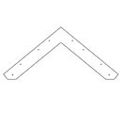 | 7047

17 | 000369 | Ступень 960х150 960 x 150 x 18 | 3 |  | нескользяшка
18 | 000208 | Тетива лестницы 600 903 x 262 x 21 | 2 | 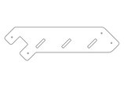 | 6018
19 |  | доска 35х90х948 | 3 |  | 8014
20 | 000209 | Перила лестницы 600 827 x 150 x 21 | 2 |  | 2008
21 | 000209 | Перила лестницы 600 827 x 150 x 21 | 2 |  | 6018
МЕТАЛЛ |  |  |  |  |  |  |  |  |  | 0.000 |  |  | 0 |  | 0
22 | 0216МП | Перемычка 180 | 4 |  | 7047 | 0.18 | 0.021 | 0.021 | 0.000 | 0.000 | Шуруп (глухарь) 8х80 - 4 шт. Шайба м8 увел. - 4 шт. | 4 | 16 |  | 0
23 | 0216МП | Перемычка 960 | 2 |  | 7047 | 0.96 | 0.021 | 0.021 | 0.000
24 | 0084МП | Поручень горки дуга (570mm) | 1 |  | 7047
25 | 0003МП | Уголок 55х55х40 | 20 |  | 7047
ПЛАСТИК |  |  |  |  |  |  |  |  |  | 0.000 |  |  | 0 |  | 0
26 | КЧМ6КС | Заглушка К4М6КС | 116 |  | Черный | 0.027 | 0.027 | 0.016 | 0.00001 | 0.001 |  |  | 0 |  | 0
27 | КЧМ8КС | Заглушка К4М8КС | 220 |  | Черный | 0.036 | 0.036 | 0.023 | 0.00003 | 0.007 |  |  | 0 |  | 0
28 | 100-100.11КК | Заглушка 100-100.11КК | 4 |  | Черный | 0.1 | 0.1 | 0.044 | 0.00036 | 0.001 |  |  | 0 |  | 0
 |  |  |  |  |  |  |  |  |  | 0.116 |  |  | 80 |  | 18

